Sheet4

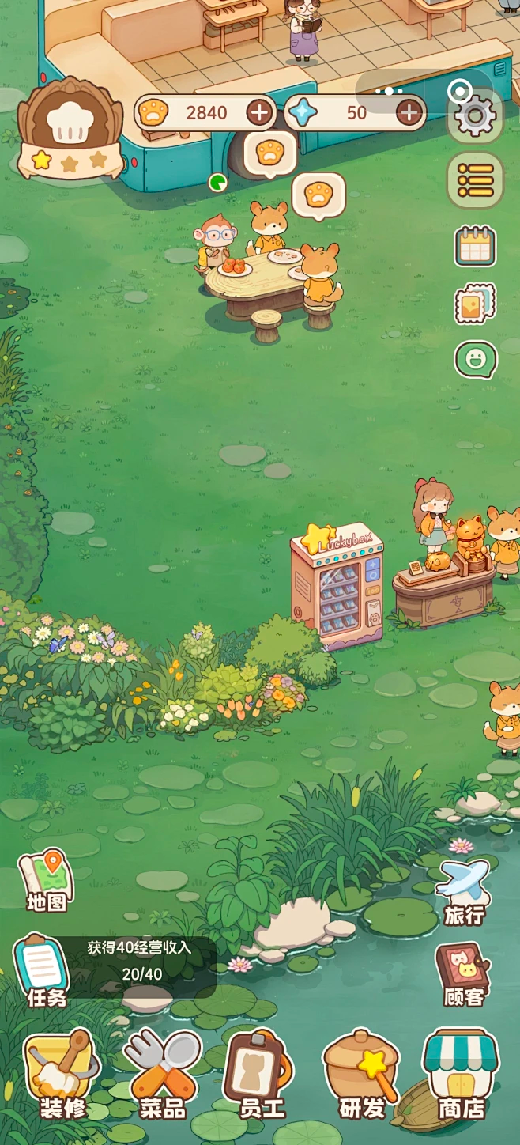

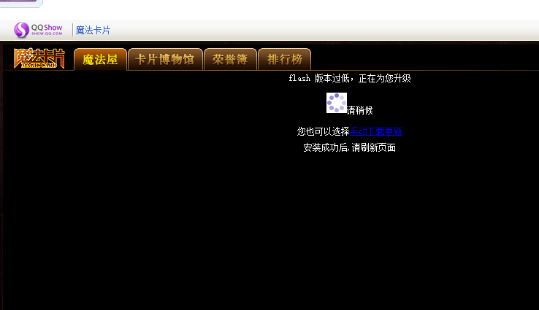



Sheet7
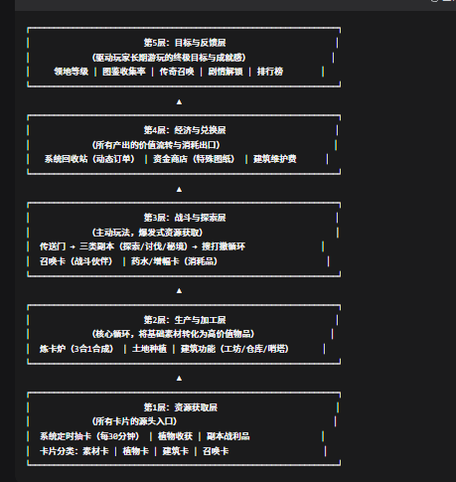
一、种植产出的真实定位：它不只是“商品”，更是“工业原料”和“战略物资”
要赋予种植不可替代的价值，核心思路是：种植产出的是“基础工业品”和“消耗品”，而副本产出的是“高级半成品”和“稀有通货”。

类别 | 代表产出 | 核心用途 | 回收价格（金币）
粮食类 | 小麦、水稻、土豆 | 炼卡合成【基础口粮卡】——这是召唤物（战斗伙伴）的“维持费”，没有口粮，它们会罢工甚至叛变。 | 低（系统无限收，保底收入）
药草类 | 止血草、魔力花 | 炼卡合成【初级药水卡】——下副本的硬通货，不带药水等于送死。种得越多，下本越省心。 | 中（但通常玩家舍不得卖，自用更划算）
经济作物 | 棉麻、橡胶树 | 炼卡合成【布料卡】、【软管卡】——升级建筑（比如扩大仓库、升级炼卡炉）的必须建材。 | 中（但直接卖亏了，加工后再卖价值翻倍）
特殊作物 | 荧光菇、雷击木 | 炼卡合成【探照灯卡】、【避雷针卡】——专门用来应对副本中的特定环境DEBUFF（如黑暗、雷暴）。 | 高（但产量极低，仅供自用或高价挂单）
关键结论：种菜的第一优先级不是卖钱，而是“自产自销，支撑炼卡和战斗链条”。只有当你的产出远超自用需求时，才考虑出售。

二、玩家获取金币（资金）的三条并行管道（各有侧重点）
为了让你更清晰，我们把金币获取分为三条渠道，它们节奏不同、风险不同、效率不同，玩家会根据自己的在线时间和喜好侧重不同路线。

获取渠道 | 核心操作 | 收益频率 | 风险/成本 | 收益上限 | 适合玩家类型
种植回收 | 种菜→收获→直接丢系统回收 | 低（每天2-4次收菜） | 极低（只需上线收菜） | 低（稳定但慢） | 佛系/碎片时间玩家，主要用来维持日常开支。
副本搜打撤 | 进本→采集/战斗→带回战利品→回收 | 高（每小时可刷1-2次） | 高（可能重伤、损失物资、甚至白给） | 极高（欧皇一发出稀有材料） | 肝帝/操作型玩家，享受高风险高回报。
炼卡加工增值 | 把种出来的菜炼成高级卡，再卖给系统 | 中（取决于炉子和配方） | 中（需要先投入素材和时间） | 高（差价利润可观） | 策略型/挂机型玩家，靠“炼金术”发家致富

三、让“种菜卖钱”本身也充满策略性（不只是无脑回收）
如果“回收”只是简单丢进去换钱，确实无聊。我们可以加入两个机制让种菜直接变现变得有趣且需要思考：

1. 系统“限时高价收购订单”（每日刷新）
每天早上8点，系统会发布3个“收购订单”。

例如：“今日特需：【火焰椒】30个，收购价提升200%！”

玩家看到后，会去规划：“我有两块地空着，马上种火焰椒，8小时后成熟，正好赶上订单截止时间！”——这变成了一个需要预判和规划的“种田期货”玩法。

2. “新鲜度”机制（让出售时机变重要）
植物收获后，有一个“新鲜度”条（从100%逐渐下降）。

新鲜度100%-80%：出售价格150%。

新鲜度80%-50%：出售价格100%。

新鲜度50%以下：出售价格50%，且不能再用于炼卡（只能卖）。

这就逼迫玩家：要么及时上线收菜卖高价，要么炼成卡锁住价值。 增加了“何时卖”的决策博弈。

四、一个完整的“种菜→加工→回收”增值链条示例
让玩家亲眼看到“种菜 + 炼卡 = 暴利”，才能真正点燃他们种田的热情。

基础链条：
种：种下【小麦种子】→ 4小时后收获 【小麦素材】×3。

炼：将3张【小麦素材】放入炼卡炉，消耗10分钟 → 炼成1张 【面粉素材】。

再炼：将1张【面粉素材】+ 1张【水素材】+ 1张【糖素材】（糖可从副本或商店获取）→ 炼成1张 【面包卡】。

卖：【面包卡】直接回收给系统，价格是【小麦素材】单价的5倍。

策略点：玩家可以选择：

懒人玩法：收获小麦直接卖，赚1倍的钱，立刻到手。

精加工玩法：花时间、花炉子、凑齐辅料，炼成面包再卖，赚5倍的钱。（但占用炉子时间，可能会耽误炼其他急需的卡）

这就是“时间/资源/机会成本”的三重博弈，让种田彻底脱离“无脑点击”的范畴。

五、最终的“金币用途”闭环（让钱永远不够花）
为了避免玩家后期金币溢出，失去动力，我们要设置足够多且持续消耗金币的“资金黑洞”：

消耗方向 | 具体内容 | 价格梯度
商店特殊图纸 | 之前提到的【自动采集器】、【双倍炉】、【龙蛋卷轴碎片】 | 极高，需要长期积累
传送门充能 | 每次进入副本需要消耗“传送能量”，可用金币直接购买（相当于体力机制） | 按次收费，越高级副本越贵
建筑维护费 | 高级建筑（如自动采集器）会随时间损耗，需用金币购买“维修包” | 每日小额但持续
召唤物复活 | 如果你带下本的召唤物战死了，需要金币在“英灵殿”复活它 | 按稀有度收费，传说级极贵
外观/装饰 | 纯粹的个性化装修，满足收集癖和展示欲 | 无底洞
这样，玩家会永远处于 “想买的东西很多，但钱总是不够” 的状态，从而驱动他们不断在 “种菜稳赚” 和 “副本暴富” 之间灵活切换。

